Лист1
Прізвище Ім'я |  |  |  |  | Група

ДОСЛІДЖЕННЯ РОБОТИ ТРИФАЗНОГО ЕЛЕКТРОДНОГО ВОДОНАГРІВАЧА АКУМУЛЯЦІЙНОГО ТИПУ
Мета роботи: Вивчення будови, принципу дії та дослідження характеристик електродного водонагрівача.

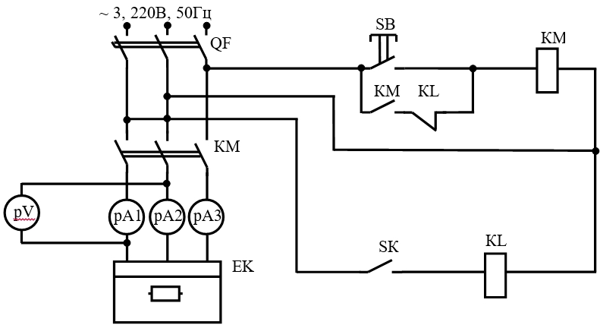

Рисунок 1 - Принципова схема дослідження характеристик електродного водонагрівача

Таблиця 1 – Дослідження характеристик електродного водонагрівача

 |  |  |  |  |  |  |  |  |  |  |  |  | S | L | M
Результати досліду |  |  |  |  |  | Результати розрахунку |  |  |  |  |  |  | 0.001 | 0.08 | 10
t⁰C | T | I1 | I2 | I3 | U | Iср | P | R | p | Прод. | Pср | η

По результатам вимірів визначити параметри водонагрівника:
1. Середнє значення струму:

де І₁, І₂, І₃ – струм у відповідних фазах, А
2. Потужність, споживана водонагрівачем, Вт

3. Опір стовпа води між електродами, Ом

4. Питомий опір води, Ом·м

де S = 10·10⁻⁴ м²;
L = 8·10⁻² м

5. Продуктивність водонагрівача л/год

де М – об’єм води, л; М = 10 л;
Т - тривалість нагрівання, хв.
6. Середня потужність водонагрівача, кВт

де P_{поч} - відповідно споживана потужність на початку досліду;
P_{кін} - відповідно споживана потужність в кінці досліду, кВт;
7. Коефіцієнт корисної дії водонагрівача

Побудовані залежності потужності і питомого опору від температури води P = f(t), ρ = f(t)

P = f(t)
p = f(t)
 | p

